Лист1
ОБРАТНЫЙ КЛАПАН FORVATTEN

НАИМЕНОВАНИЕ | Dy | вес кг | Цена с НДС руб. | Образец

Обратный клапан межфланцевый FV-CV1.04.1.E.1NP Корпус - чугун Диск - чугун никелированный Материал уплотнения: EPDM Вода, пар, жидкие неагрессивные среды Ру 16, Т 130°С | 50 | 1.5 | 1,321 | 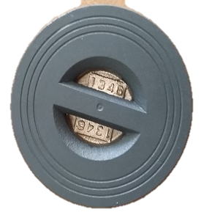
 | 65 | 2.2 | 1,585
 | 80 | 3.5 | 2,114
 | 100 | 4.5 | 2,775
 | 125 | 6.2 | 3,016
 | 150 | 9.3 | 4,756
 | 200 | 14.6 | 7,003
 | 250 | 25 | 10,435
 | 300 | 35.2 | 13,902
Обратный клапан межфланцевый FV-CV2.04.1.E.1NP Корпус - чугун Диск - чугун никелированный Материал уплотнения: EPDM Вода, пар, жидкие неагрессивные среды Ру 16, Т 130°С | 50 | 1.69 | 1,432 | 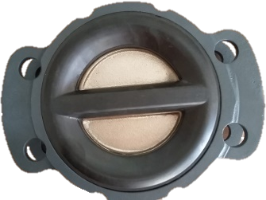
 | 65 | 2.43 | 1,845
 | 80 | 3.4 | 2,460
 | 100 | 5.1 | 3,302
 | 125 | 7.78 | 4,960
 | 150 | 10.91 | 6,176
 | 200 | 20.41 | 9,670
 | 250 | 34.92 | 14,934
 | 300 | 49 | 19,332
Клапан обратный фланцевый с блокирующим диском FV-CV7.3.1.Е.2* Корпус – чугун Диск – нержавеющая сталь 20Х13 Держатель - EPDM Ру 10/16, Т 130°С | 50 |  | 3,231 | 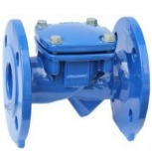
 | 65 |  | 3,770
 | 80 |  | 4,847
 | 100 |  | 5,790
 | 125 |  | 10,098
 | 150 |  | 13,195
 | 200 |  | 21,542
 | 250 |  | 30,294
 | 300 |  | 43,085
 | 350 |  | 84,823
 | 400 |  | 114,444
Клапан обратный шаровой фланцевый FV-CV4.3.1.*.1Е. Корпус – чугун Диск – нержавеющая сталь 20Х13 Держатель - EPDM Ру 10/16, Т 130°С | 50 | 7.3 | 3,342
 | 65 | 10.4 | 3,998
 | 80 | 12.9 | 5,259
 | 100 | 16.6 | 6,550
 | 125 | 30.0 | 12,206
 | 150 | 41.5 | 13,842
 | 200 | 70.8 | 23,531
 | 250 | 117.4 | 39,739
 | 300 | 155.0 | 53,764
Клапан обратный грибковый фланцевый FV-CV8.3.1.*.1Е Корпус – чугун Гриб – чугун+EPDM Направляющая, шпиндель – SS304 Ру 10/16, Т 130°С | 50 | 7.0 | 6,543 | 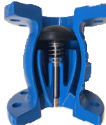
 | 65 | 8.1 | 6,726
 | 80 | 11.1 | 8,380
 | 100 | 14.2 | 9,890
 | 125 | 21.1 | 18,309
 | 150 | 24.4 | 19,126
 | 200 | 38.3 | 30,615
 | 250 | 61.8 | 49,276
 | 300 | 78.0 | 66,880
 | 350 | 101.0 | 100,930
 | 400 |  | 145,588

